Peças decorativas peq.
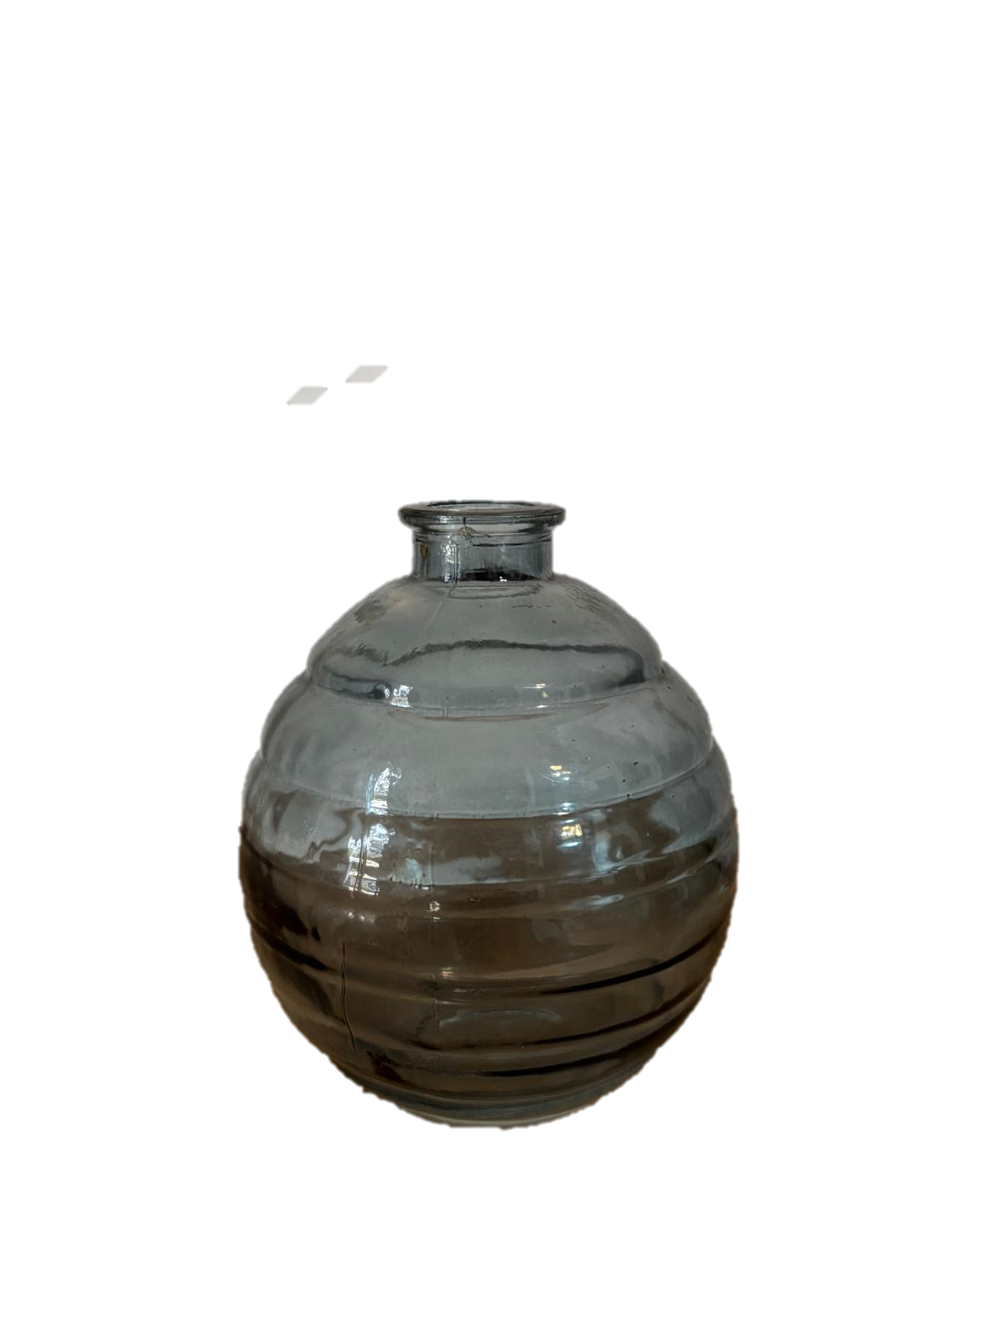
Inventário Decoração QVR
Peças decorativas / Jarras pequenas
 | Jarra redonda vidro azul | x 32
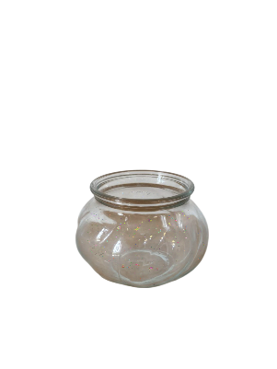 | Jarra redonda vidro tranp. Baixa | x 22
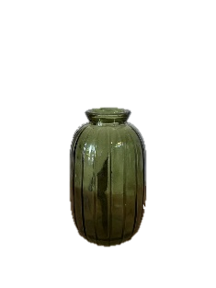 | Jarra alta vidro verde | x 22
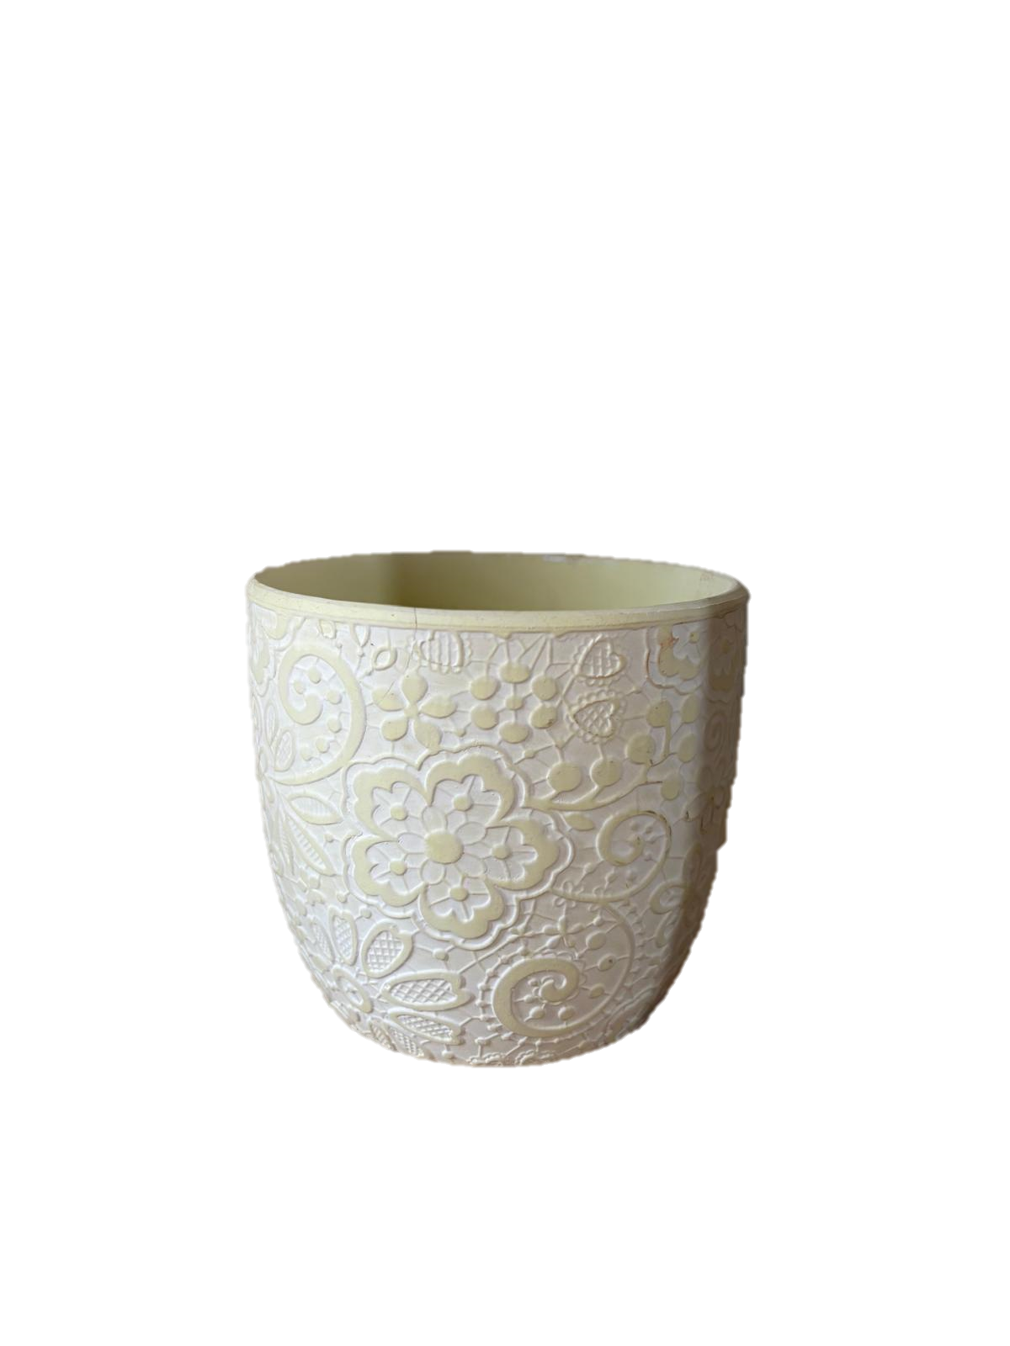 | Vaso branco floreado | x 4
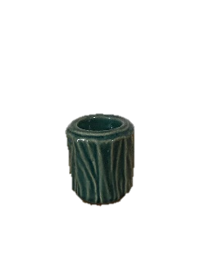 | Jarra/ suporte t-light azul ramagens pequenos | x12
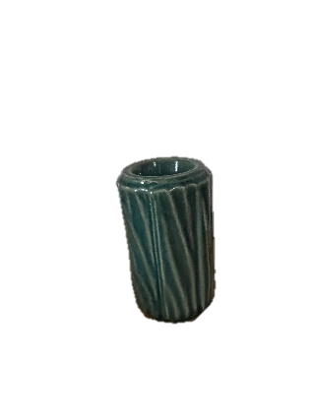 | Jarra/ suporte t-light azul ramagens medios | x5
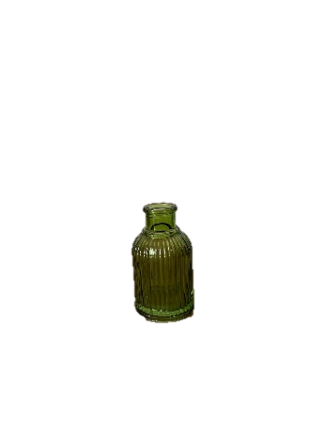
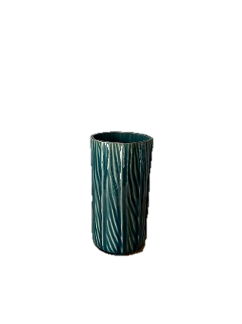 | Jarra/ suporte t-light azul ramagens altos | x6
 | Jarra/ suporte vela vidro riscas verde pequena | x 32
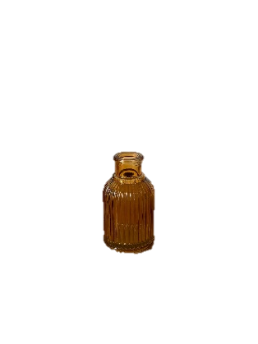 | Jarra/ suporte vela vidro riscas amarela pequena | x 28
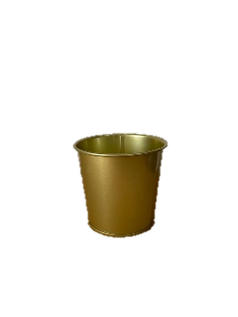 | Vaso Dourado | x 14
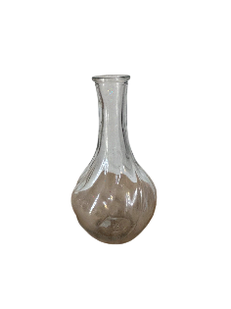 | Gota de vidro transp. | x 18
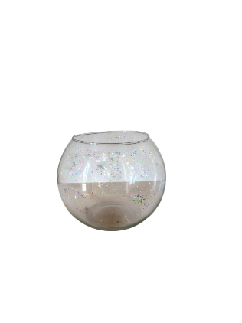 | Aquiários - vários tamanhos | x 30
 | Taças vidro vermelhas | x 23
 | Jarra vidro transparente pirâmide | x 30
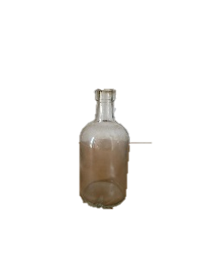 | Garrafas de vidro - vários tamanhos | x 15

Peças para buffet tapear
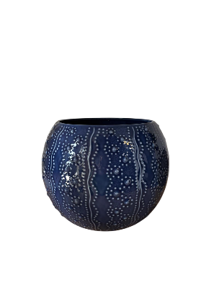
Inventário Decoração QVR
Peças decorativas para buffets / mesas tapear
 | Taça azul cerâmica com detalhes | x 3
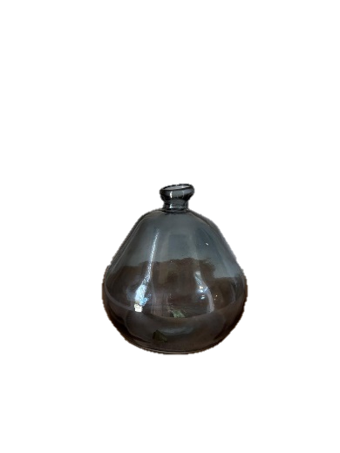 | Balão vidro azul | x 2
 | Balão vidro transp. | x 3
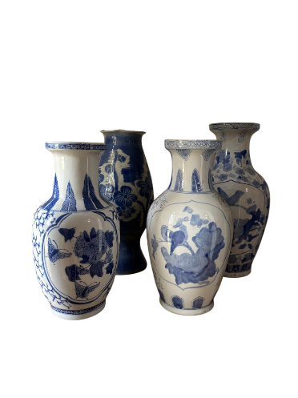 | Jarra azuis vista alegre | x 4
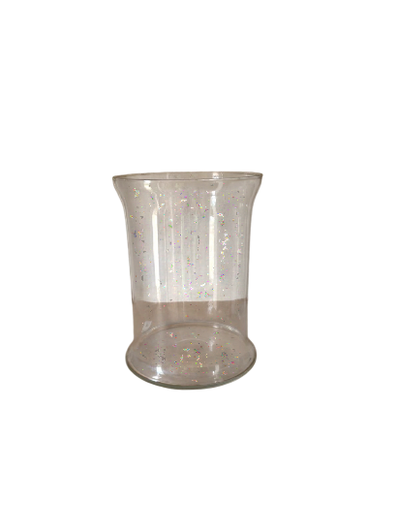 | Cilindro vidro transp. Grande | x 6
 | Cilindros de vidro para colocar vela no meio | pelo menos 15 conjuntos de 2/3
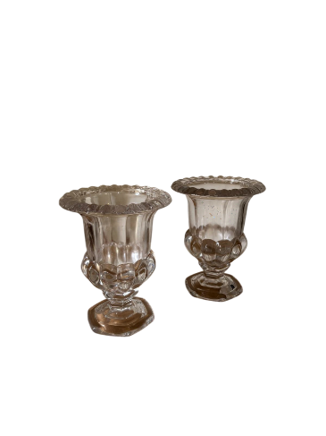 | Jarras de vidro transp. Com rebordo | x 2

Castiçais e suportes de vela
Inventário Decoração QVR
Castiçais para mesas convidados e t-lights
 | Castiçais dourados - conjunto de 3 tamanhos | peq. x 22 Med. x 22 Alt. x 22
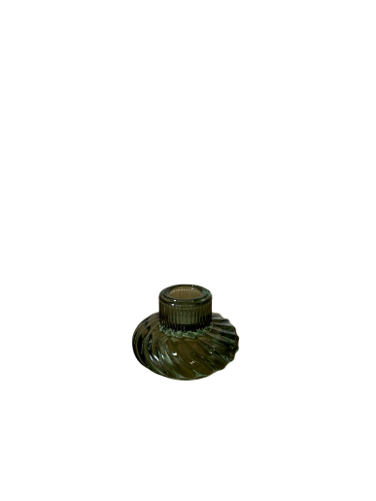
 | Castiçais prateados - conjuntos de 3 tamanhos | peq. x 27 Med. x 27 Alt. x 27
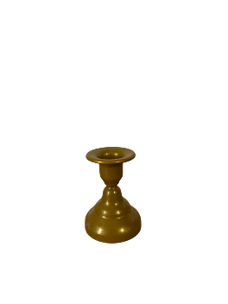 | Castiçais pequenos dourados | x 40
 | Castiçal vidro verde pequeno | x 2
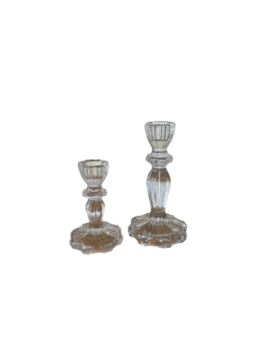
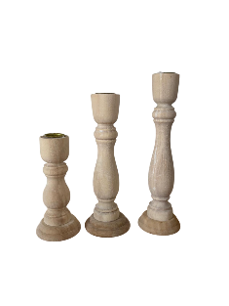 | Castiçais de madeira - conjunto de 3 tamanhos ( só conseguimos fazer 18 mesas com os 3 tamanhos ) | peq. x 26 Med. x 21 Alt. x 18
 | Castiçais de vidro transparente - conjunto de 2 tamanhos ( só conseguimos fazer 28 mesas com os 2 tamanhos ) | peq. x 30 Med. x 28
Suportes para t-lights
 | Copo vidro transp. | -
 | Taçinha de vidro transp. | 0
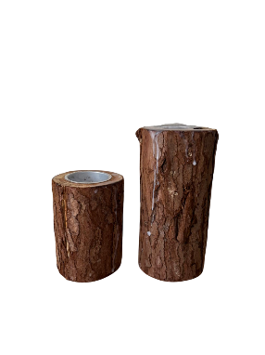 | Troncos de madeira peq. | x 23
 | Troncos de madeira grandes | x 25
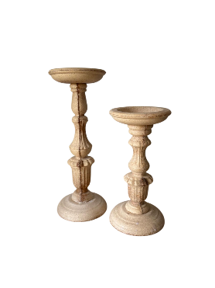
Castiçais para mesa dos noivos e buffets
 | Solitários de madeira - 2 tamanhos | peq. x 5 Med. x 5
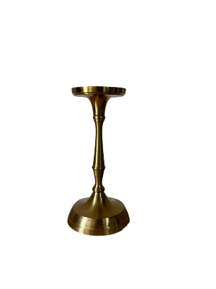 | Solitários dourados | x 16
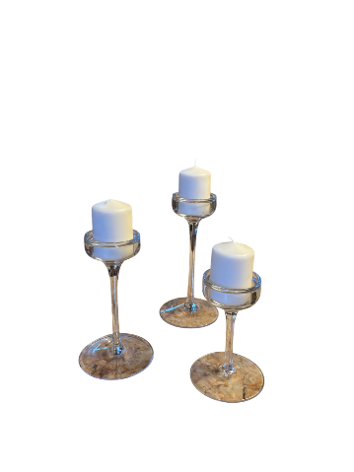 | Solitários de Vidro - vários tamanhos | x 8

Almofadas
Inventário Decoração QVR
Almofadas Lisas
 | Rosa velho ( 12 com relevo e 12 lisos ) | x 24
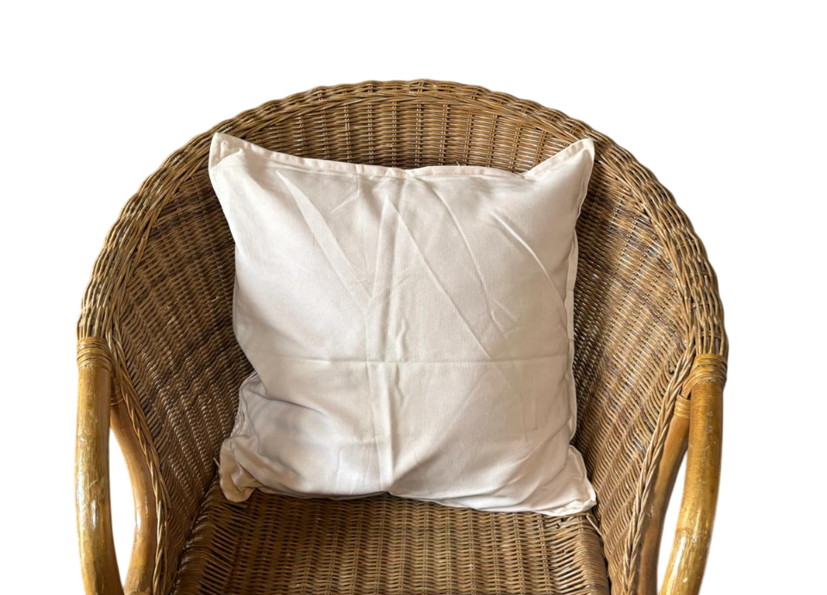 | Rosa muito clarinho | x 12
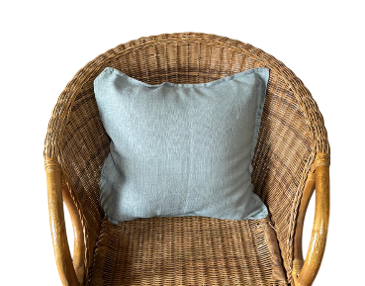 | Azul clarinho c/ textura | x 12
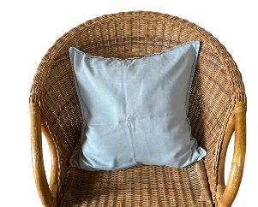 | Azul clarinho liso | x 11
 | Azul escuro | x 10
 | Terracota | x 11
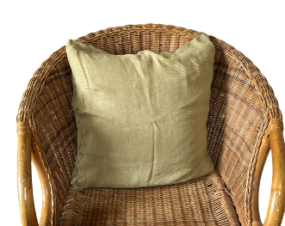 | Verde azeitona claro | x 11
 | Verde azeitona escuro | x 11
 | Verde Garrafa | x 12
 | Verde Alface | x 12
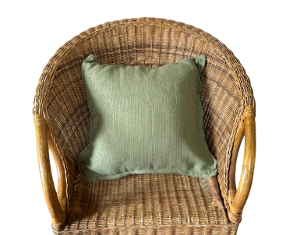 | Verde sêco | x 13
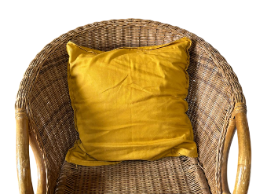 | Amarelo Torrado | x 11
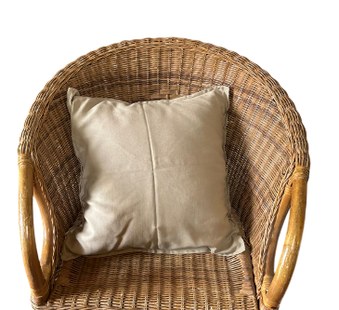 | Bege | x 11
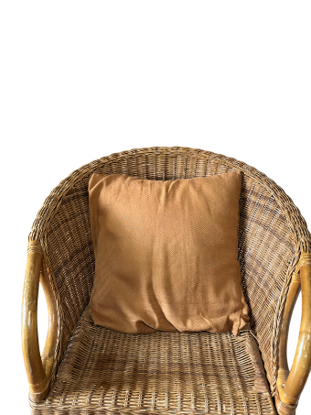 | Caramelo | x 10
 | Branco com textura | x 12
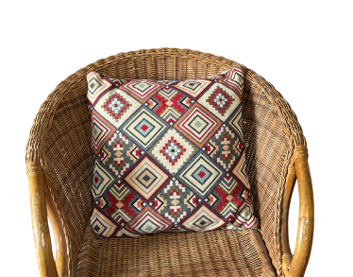
Almofadas c/ padrão
 | Étnica com losangos | x 6
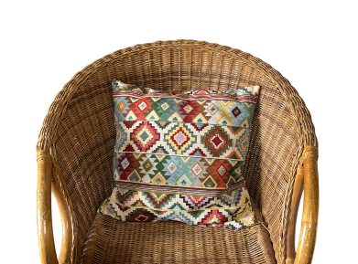 | Étnica com riscas | x 4
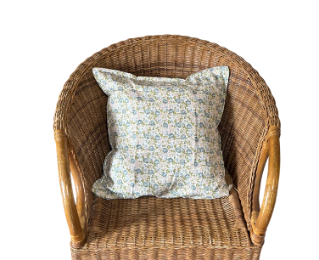 | Florões com fundo branco | x 12
 | Flores com fundo branco | x 12
 | Flores brancas com fundo azul | x 15
 | Flores brancas com fundo rosa | x 13
 | Flores com fundo bege | x 6

Marcadores de Pratos
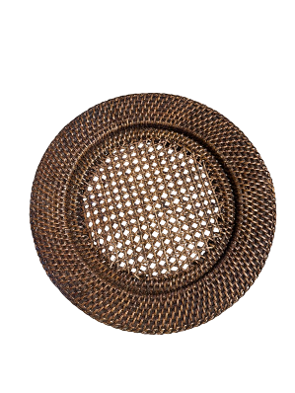
Inventário Decoração QVR
Marcadores de Prato
 | Verga madeira altos | -
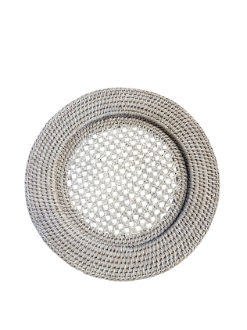 | Verga brancos altos | -
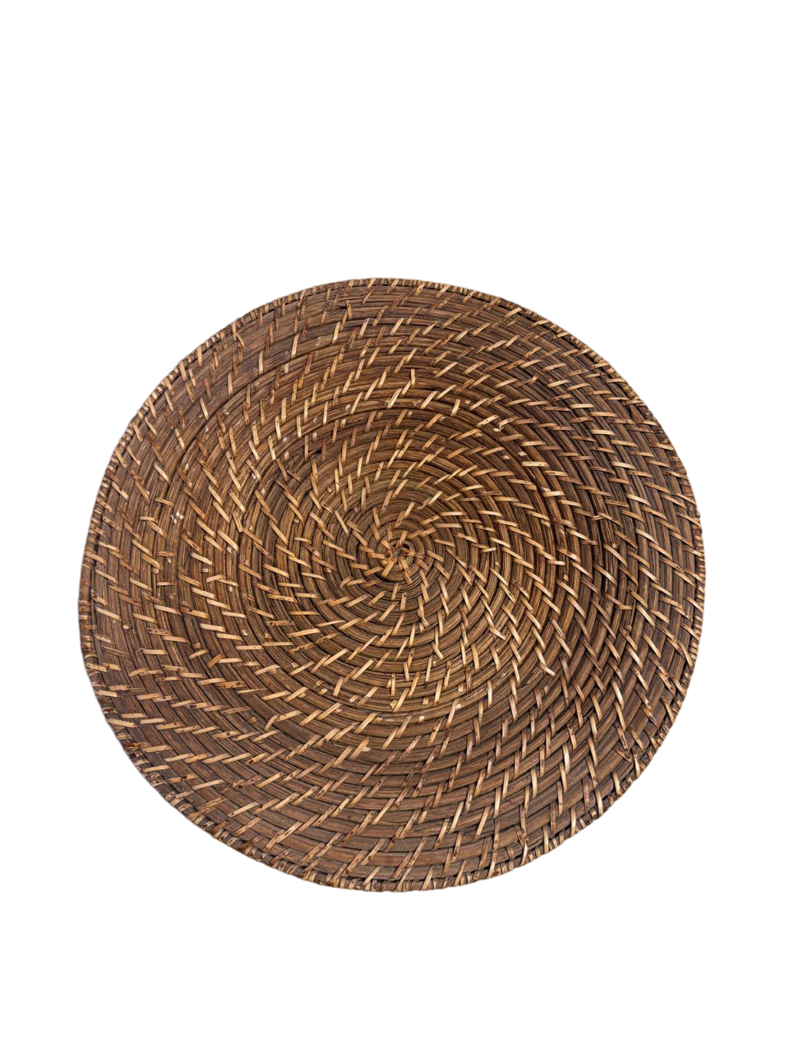 | Verga madeira rasos | -
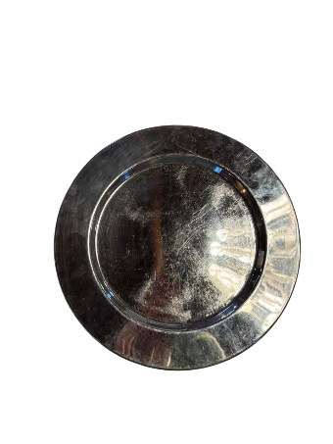 | Casquinha | -
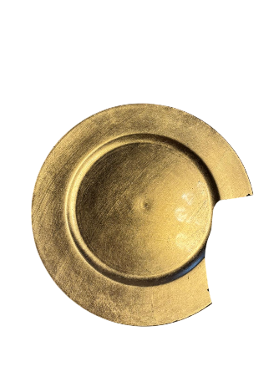 | Dourados | -
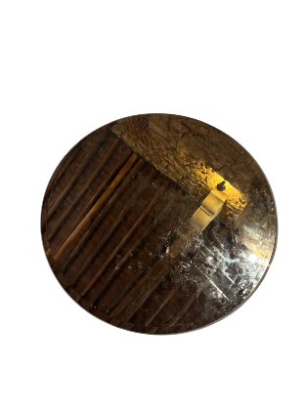
Bases de Centro de Mesa
 | Espelho | x 20
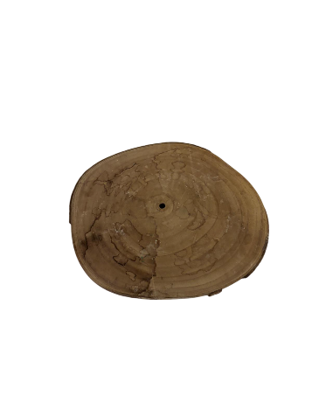 | Madeira | -

